DCF
*
*
* | DCF法(インカム・アプローチ)
* |  |  | :入力箇所
* |  |  |  | ＜評価基準＞ |  |  |  |  | （単位：千円）
* | ■ FCF予測
* |  | 修正後実績 | 修正後実績 | 修正後実績 | → 予測（※1） |  |  |  |  | 会社から事業計画を入手できる場合は事業計画を利用
* | 売上高
* | 売上原価
* | 営業利益
* | 営業利益率
* | 事業関連営業外収益 |  |  |  |  |  |  |  |  | 修正後の営業外収益、特別利益の内事業に関連する数値を集計(受取利息、配当等余剰資産からの収益は含まない)
* | 事業関連営業外費用 |  |  |  |  |  |  |  |  | 修正後の営業外費用及び特別損失の内事業に関連する数値を集計(支払利息、手形売却損等有利子負債に係る費用は含まない)
* | 事業利益
* | 事業利益×実効税率
* | 税引後事業利益
* | 減価償却費 |  |  |  |  |  |  |  |  | 修正後の減価償却費を入力（SGA+原価）
* | 設備投資（※2）
* | 運転資本の増減（※3）
* | FCF
* | ※1 直近年度と同額の数値と仮定
* | ※2 毎期減価償却費と同額の設備投資が行われると仮定
* | ※3 運転資本の増減はないと仮定
* |  |  |  | ＜評価基準＞ |  |  |  |  | （単位：千円）
* | ■ 運転資本 |  |  |  |  |  |  |  |  | 会社からPL計画を入手できる場合は運転資本の増減も算定
* |  | 修正後実績 | 修正後実績 | 修正後実績 | → 予測
* | 売上債権 |  |  |  |  |  |  |  |  | 月次売上高×売上債権回転期間
* | 棚卸資産 |  |  |  |  |  |  |  |  | 月次売上原価×棚卸資産回転期間
* |  |  |  |  |  |  |  |  |  | 月次売上原価×仕入債務回転期間
* | 仕入債務
* | 運転資金
* | 運転資金からのｷｬｯｼｭｲﾝ（へのｷｬｯｼｭｱｳﾄ）
*
* | 回転月数
* | 売掛金回転期間 対売上高（月）
* | 棚卸資産回転期間 対売上原価（月）
* | 仕入債務回転期間 対売上原価（月）
*
* |  |  |  |  | Year 1.0
* |  | WACC（加重平均資本コスト） |  | 割引現価係数
* |  |  |  | 割引現在価値
* |  |  | （単位：千円）
* | ■ 予測期間FCFの算定
*
* | 事業予測期間FCF合計 |  |  | a
* |  |  | （単位：千円）
* | ■ 継続価値の算定
*
* | 永続するFCF |  |  | b
* | WACC |  |  | c
* | 永久成長率 |  | 1.0% | d |  |  |  |  |  | 基本的には1%～2%くらいか
* | 継続価値 |  |  | e=(b×(1+d))/(c-d)
* | 継続価値に対応する割引現価係数 |  |  | f
* | 継続価値の割引現在価値 |  |  | g=e×f

* |  |  | （単位：千円）
* | ■ 株式価値の算定
*
* | 事業価値 |  |  | h=a+g
* | 非事業用資産 |  |  | i

 |  |  |  |  |  |  |  |  |  | サマリー表示用仮計算
 |  |  |  |  |  |  |  |  |  | WACC
 |  |  |  |  |  |  |  |  |  | 予測FCF
 |  |  |  |  |  |  |  |  |  | 永久成長率
 |  |  |  |  |  |  |  |  |  | 継続価値
 |  |  |  |  |  |  |  |  |  | 継続価値PV
 |  |  |  |  |  |  |  |  |  | 事業価値
 |  |  |  |  |  |  |  |  |  | 非事業資産
* | 有利子負債 |  |  | j |  |  |  |  |  | 有利子負債
 |  |  |  |  |  |  |  |  |  | 株式価値
 |  |  |  |  |  |  |  |  |  | 調整額
 |  |  |  |  |  |  |  |  |  | 株式価値

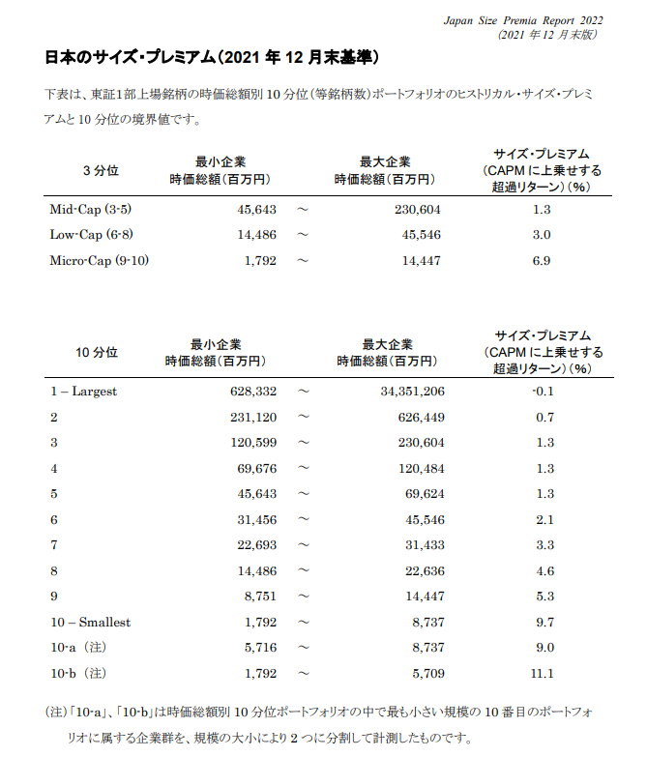
* | 株式価値 |  |  | =h+i-j |  | 株式価値レンジ：
* | 株式価値（支配権プレミアム・非流動性ディスカウント考慮後） |  |  |  |  | 株式価値レンジ：
*
* | ■ 感度分析
*
* |  |  |  |  |  | 永久成長率 |  | （単位：千円）
* |  |  | WACC
* | 成長率レンジ | 0.5%
* | WACCレンジ | 0.5% |  |  |  |  |  |  |  | コントロールプレミアムおよび非流動性ディスカウントは下枠内に入力
* |  |  |  |  |  |  |  |  |  | 【基本は、両者とも0%】
* |  |  |  |  |  |  |  |  |  | 支配権プレミアム
* |  |  |  |  |  |  |  |  |  | 非流動性ディスカウント
*
*
* | ■ WACCの算定
*
* | ① 株主資本コスト
* | リスクフリーレート | a |  | 10年国債利回り |  |  | 現在
* | Relevered β | b=c×(1+d×(1-e)) |  | 以下を参照 |  |  |  |  |  | Relevered β=Unlevered β×(1+”D/Eレシオ”×(1-税率)
* | Unlevered β | c |  | 直近3年週次（SPEEDA） |  |  | 現在
* | D/Eレシオ | d |  | 類似会社のD/Eレシオ平均（SPEEDA） |  |  | 現在
* | 税率 | e |  | 実効税率
* | エクイティ・リスクプレミアム（ERP） | f | 5.5% | 【ibbotson Japanese ERP Report 2022（2022年6月末版）】を参考にM&A総合研究所で決定
* | サイズ・リスクプレミアム（SRP) | g |  |  |  |  |  |  |  | サイズリスクプレミアム | ⇒デフォルトは11.1%です。
* | 株主資本コスト | h=a+b×f+g |  |  |  |  |  |  |  |  | 何もしなければ注意書きに【ibbotson Jap～が表示されます。
*
* | ② 負債コスト
* | 借入利率 | i |  | 直近の加重平均借入利率（支払利息÷期首・期末平均借入残高）
* | 税率 | j |  | 実効税率
* | 負債コスト（税後） | k=i×(1-j)
*
* | ③ WACC
* | 株主資本コスト | =h
* | 最適化資本構成比 | l |  |  |  |  |  |  |  | 類似会社のD/Eレシオ平均（SPEEDA）
* | 負債コスト（税後） | =k |  |  |  |  |  |  |  | ⇒つまりE102セルです。
* | 最適化負債構成比 | m
* | WACC（加重平均資本コスト） | =h×l+k×m
*
* | ■ 借入利率の算定
*
*
* | 有利子負債合計 |  |  |  |  |  |  |  |  | 前期分は手入力になります。
* |  | 2期平均値⇒ |  | a
*
* | 支払利息・手形売却損合計 |  |  | b
*
* | 借入利率 |  |  | =b/a
*

マニュアル (2)

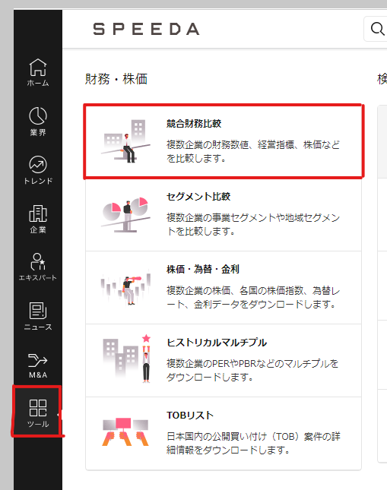
DCF＆マルチプルシートの下準備マニュアル編
▼SPEEDAのツールから競合財務比較 |  |  |  |  | ▼期間の選択
 |  |  |  |  | ①LTMチェックを外し、会社予測にチェック
 |  |  |  |  | ②年/半/四 直近年度を選択
 |  |  |  |  | ③企業の選択をクリック
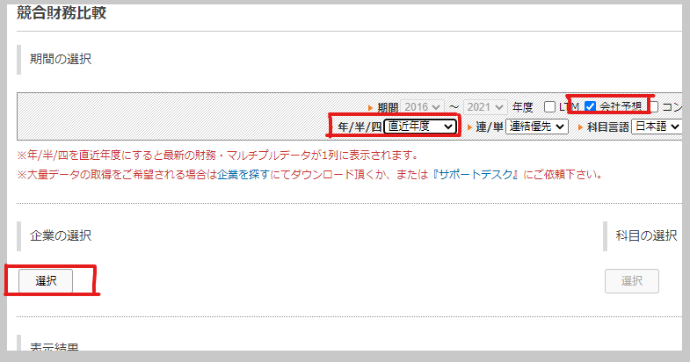

▼企業の選択
①「日本」を選択
②「業界名から探す」と「非上場企業を除く」にチェックを入れる
③業界名を検索欄に入力または、候補先一覧から選択
④選択した企業が入っているかチェック
⑤OKボタン
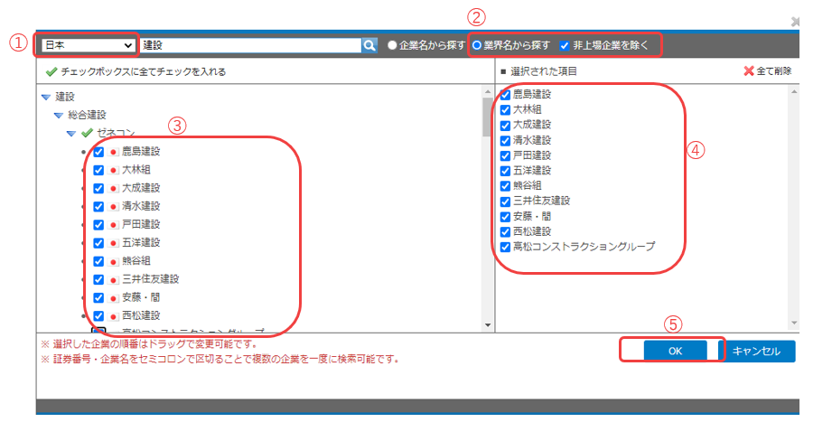

▼科目選択
分類：企業経営指標
①時価総額(自己株式調整後)
②有利子負債
③売上高合計 |  | 検索ボックスに直入力がベスト
④営業利益
⑤資産合計

分類：バリュエーション
①PER
②企業価値/EBITDA |  |  |  | バリュエーションから探すのがベスト
③Unlevered β：直近３年(週次) |  |  |  | Unlevered βのみ「直近３年(週次)」から選択するのを忘れずに
⇒β値(ベータ週次ベース)の項目から追加

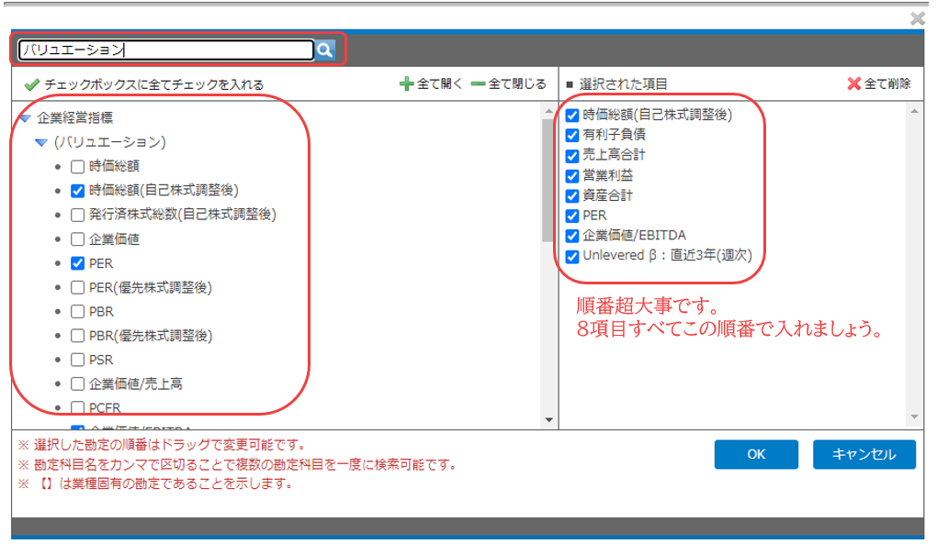

 | 1%
 | 1%

▼表示結果の縦軸横軸の変更
①企業を縦軸
②横軸に期間(上)、科目(下)にする
③最後にダウンロード
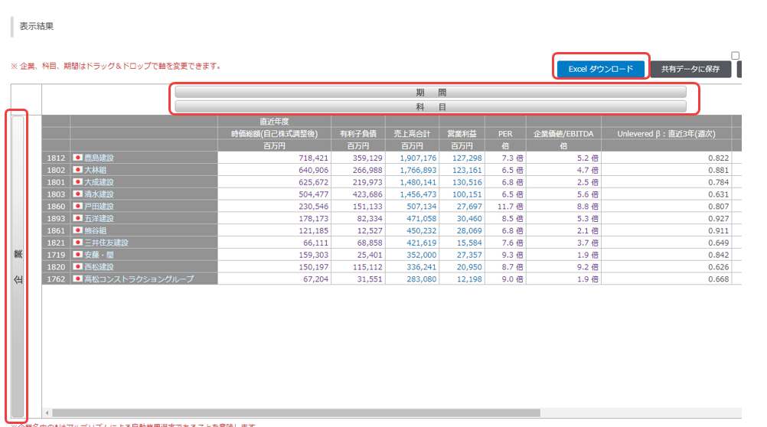

▼出てきたエクセルをコピペ
①赤枠内をコピーして貼り付け用シートに貼る |  |  | 【競合財務比較_貼付用】というシートです。 |  |  | 右クリックで数値を選択して貼るとキレイに貼れます。

説明一覧
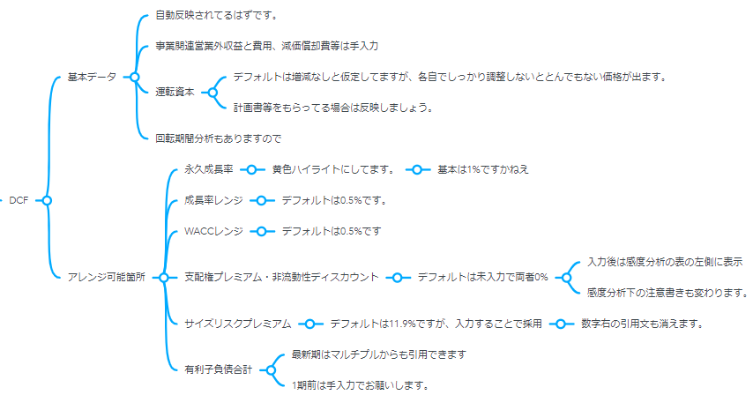
マニュアル(基本事項説明)一覧
目次 | ▼以下のリンクをクリックすると、各セクションのマニュアル参照に飛びます。 | 注意）sheetジャンプではないですよ

 | 以下各sheet説明

 | BS
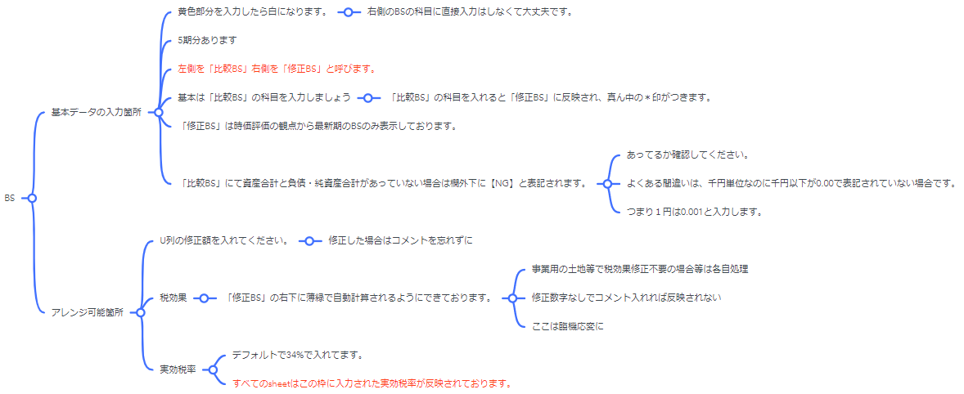

 | PL


 | 実質利益及びEBITDAの算定
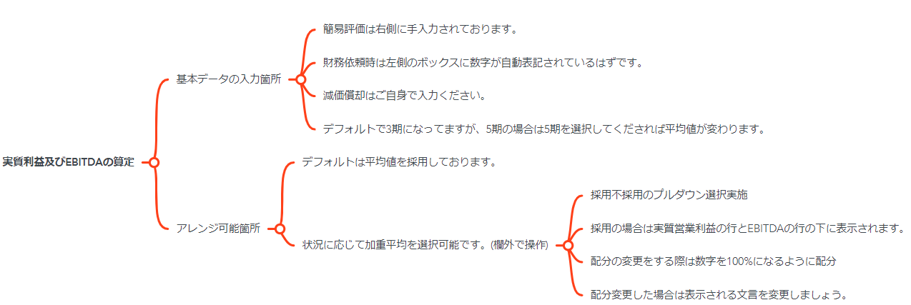

 | 修正PL

 | 財務ハイライト
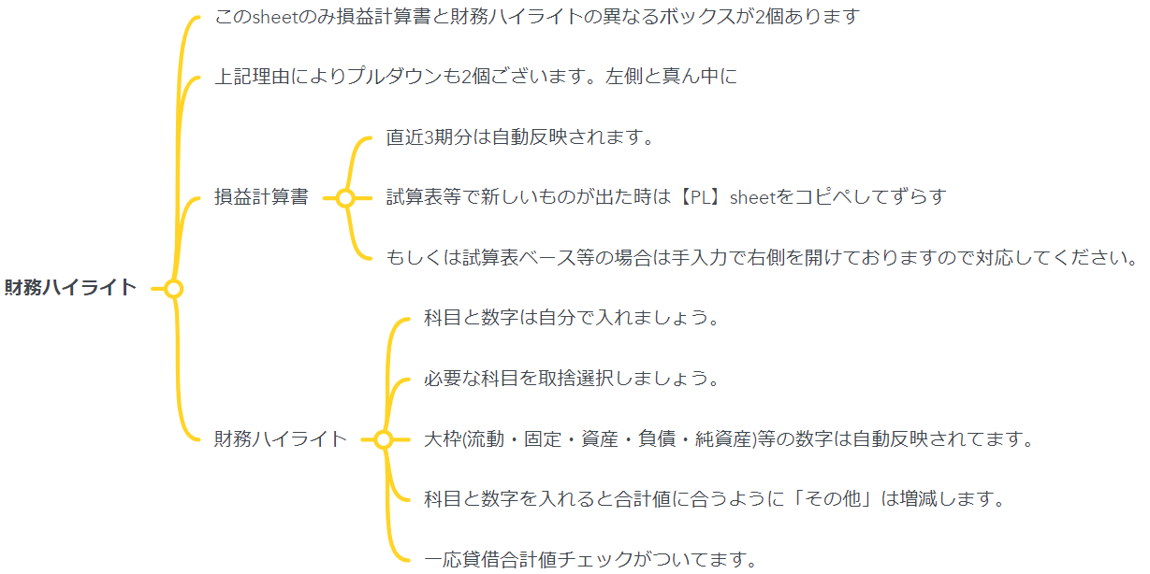

 | 年買法

 | 超過収益法
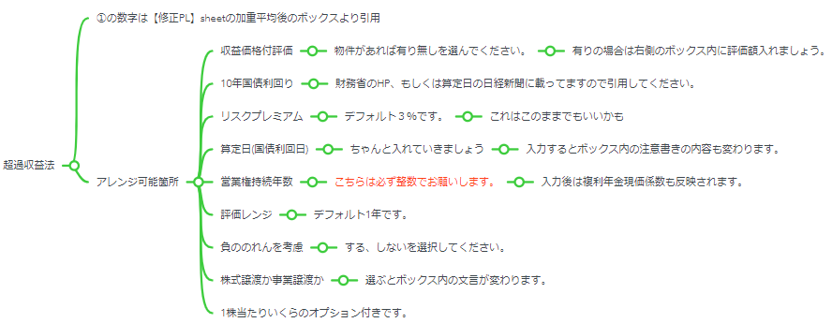

 | マルチプル
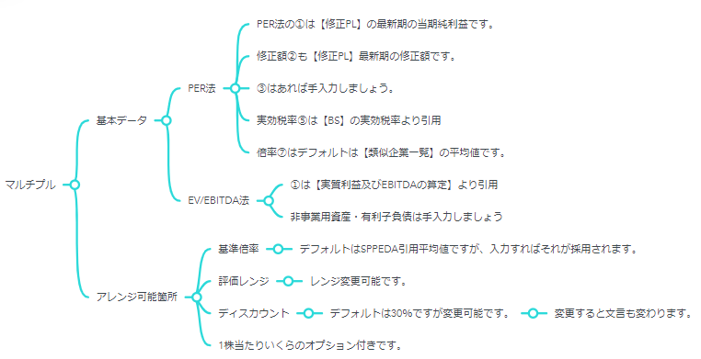

 | DCF

